✓ Diagrama v-n
cacetinho de força g
 |  |  |  |  | 25.1874 |  |  |  |  |  |  |  |  |  | 18.1349
16.059 | 2.65 | 9.86498 | -1 | 25.1874 | -1 | 0 | 1 | 0 | 1 | 0 | 1 | 0 | 1 | 18.1349 | 3.05536 | 9.86498 | -1 | 16.059 | 2.65 | 25.1874 | 2.65 | 18.1349 | -1.05536
15.3117 | 2.40909 | 9.40589 | -0.909091 | 25.1874 | 0.0484441 | 18.1349 | 3.05536 | 18.1349 | -1.05536 | 25.1874 | 1.95156 | 25.1874 | 0.0484441 | 25.1874 | 1.95156 | 25.1874 | -1 | 25.1874 | 2.65 | 25.1874 | -1 | 25.1874 | 0.0484441
13.9776 | 2.00758 | 8.58636 | -0.757576
12.2591 | 1.54429 | 7.53074 | -0.582751
10.3609 | 1.10306 | 6.36463 | -0.41625
8.45962 | 0.735376 | 5.1967 | -0.2775
6.68791 | 0.45961 | 4.10835 | -0.173438
5.1294 | 0.270359 | 3.15096 | -0.102022
3.82323 | 0.150199 | 2.34859 | -0.056679
2.77366 | 0.0790523 | 1.70385 | -0.029831
1.96127 | 0.0395261 | 1.2048 | -0.0149155
1.35341 | 0.018822 | 0.831392 | -0.00710263
0.912467 | 0.00855544 | 0.560524 | -0.00322847
0.601663 | 0.00371976 | 0.369599 | -0.00140368
0.388372 | 0.0015499 | 0.238575 | -0.000584867
V | n
16.059 | 2.65
15.3117 | 2.40909
13.9776 | 2.00758
12.2591 | 1.54429
10.3609 | 1.10306
8.45962 | 0.735376
6.68791 | 0.45961
5.1294 | 0.270359
3.82323 | 0.150199
2.77366 | 0.0790523
1.96127 | 0.0395261
1.35341 | 0.018822
0.912467 | 0.00855544
0.601663 | 0.00371976
0.388372 | 0.0015499
9.86498 | -1
9.40589 | -0.909091
8.58636 | -0.757576
7.53074 | -0.582751
6.36463 | -0.41625
5.1967 | -0.2775
4.10835 | -0.173438
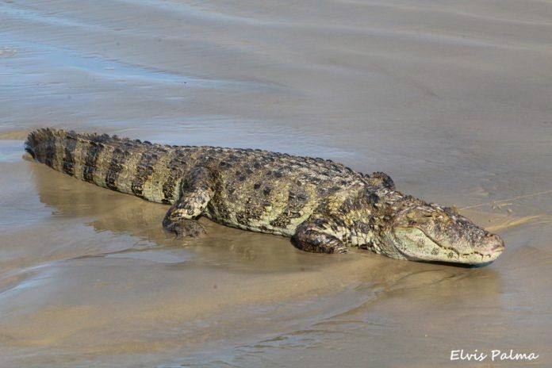
3.15096 | -0.102022
2.34859 | -0.056679
1.70385 | -0.029831
1.2048 | -0.0149155
0.831392 | -0.00710263
0.560524 | -0.00322847
0.369599 | -0.00140368
0.238575 | -0.000584867
16.059 | 2.65
18.1349 | 3.05536
25.1874 | 2.65
25.1874 | -1
25.1874 | 0.0484441
9.86498 | -1
0 | 1
18.1349 | 3.05536
18.1349 | -1.05536
0 | 1
25.1874 | 1.95156
25.1874 | 0.0484441
9.86498 | -1
25.1874 | -1
16.059 | 2.65
25.1874 | 2.65
25.1874 | 2.65
25.1874 | -1
22.6974 | -1

